信用交易
融资融券市场交易数据统计(2024-07-24)

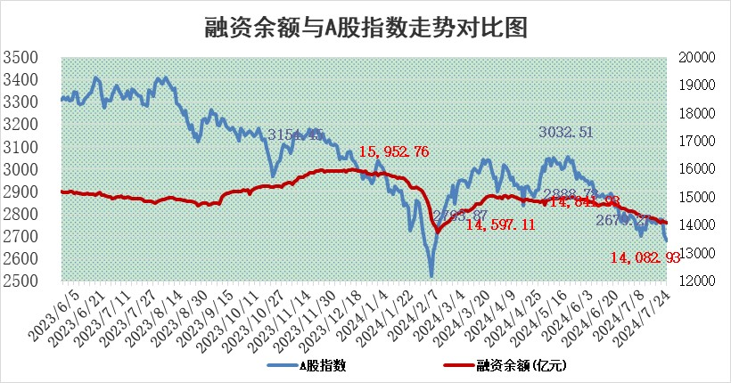
标的证券 | 融资融券余额（亿元） | 融资余额（亿元） | 融券余额（亿元） | 融资买入额（亿元） | 融资融券规模变化（亿元） | 融资余额增幅(‰) | 融券余额增幅(%)
统计数据 | 14,349.21 | 14,082.93 | 255.90 | 456.73 | -29.80 | -1.78 | -1.77

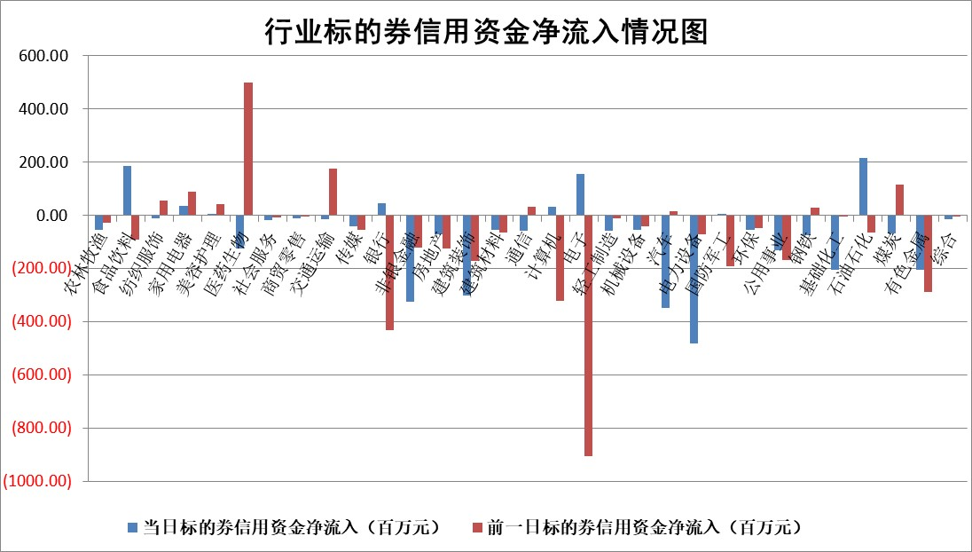

 |  |  |  |  |  |  |  | 2

 |  |  |  |  |  |  |  | 5
标的基金代码 | 标的基金简称 | 融资余额/市值(%) | 融资余额增幅(%) | 融资买入额/成交金额(%) | （融资余额净增额-融券余额净增额）/市值(‱) | 融券余额降幅(%) | ABS[（融资余额净增额-融券余额净增额）/市值净增额-1](%)
159902 | 华夏中小板ETF | 0.00 | 0.00 | 0.00 | 0.00 | 0.00 | 100.00
159915 | 易方达创业板ETF | 1.96 | -0.08 | 199511.97 | -0.11 | 1.80 | 99.92
159919 | 嘉实沪深300ETF | 0.58 | 0.24 | 5.86 | 0.32 | 5.50 | 98.53
159920 | 华夏恒生ETF | 38.37 | -0.10 | 4.85 | -3.82 | 1.12 | 96.62
159922 | 嘉实中证500ETF | 0.66 | 18.07 | 11.90 | 12.01 | 1.29 | 81.56
159925 | 南方沪深300ETF | 0.27 | 4.73 | 3.31 | 1.56 | 0.45 | 100.80
159928 | 消费ETF | 1.17 | 2.32 | 1.58 | 2.68 | 1.18 | 102.37
159934 | 易方达黄金ETF | 89.09 | -0.06 | 4.28 | -5.11 | 0.00 | 102.82
159939 | 全指信息技术ETF | 0.80 | 1.03 | 29.01 | 0.81 | 0.00 | 100.55
159940 | 全指金融地产ETF | 0.11 | 0.48 | 0.00 | 0.05 | 0.00 | 100.10
159995 | 半导体芯片ETF | 2.37 | 0.37 | 133.44 | 0.99 | 0.81 | 102.39
159997 | 天弘中证电子ETF | 2.43 | 1.14 | 22.38 | 2.75 | 1.37 | 101.18
159998 | 天弘中证计算机主题ETF | 0.83 | -0.68 | 0.03 | -0.57 | 0.00 | 99.59
510050 | 华夏上证50ETF | 3.62 | 0.97 | 219.87 | 3.65 | 8.12 | 114.60
510180 | 华安上证180ETF | 0.46 | -0.06 | 0.85 | -0.01 | 8.82 | 99.98
510880 | 华泰柏瑞红利ETF | 0.41 | -3.88 | 1.06 | -1.64 | -0.06 | 239.69
510900 | 易方达恒生H股ETF | 46.28 | -2.99 | 2.36 | -142.49 | 0.00 | 13.56
511010 | 5年期国债ETF | 6.87 | -4.22 | 0.02 | -30.28 | 0.00 | 117.16
511380 | 可转债及可交换债券ETF | 2.03 | -5.48 | 129.08 | -11.79 | 0.00 | 104.09
512000 | 全指证券ETF | 8.86 | 0.09 | 19.66 | 0.76 | -0.39 | 100.53
512010 | 沪深300医药卫生ETF | 6.61 | -0.06 | 118.74 | -0.31 | 1.20 | 99.73
512070 | 沪深300非银ETF | 2.49 | 0.85 | 66.90 | 2.15 | 0.70 | 101.59
512400 | 南方中证申万有色金属ETF | 1.96 | -5.48 | 0.80 | -11.15 | 0.85 | 89.31
512580 | 广发中证环保产业ETF | 1.19 | -2.83 | 0.13 | -3.45 | 0.23 | 84.81
512660 | 国泰中证军工ETF | 2.67 | 2.26 | 19.96 | 8.15 | 6.23 | 86.45
512800 | 华宝中证银行ETF | 11.51 | -9.78 | 3.21 | -124.29 | 1.71 | 84.83
512980 | 广发中证传媒ETF | 2.31 | 0.60 | 213.26 | 1.51 | 1.44 | 101.59
515030 | 华夏中证新能源汽车ETF | 2.90 | 0.29 | 3.12 | 1.14 | 2.08 | 100.56
515050 | 华夏中证5G通信主题ETF | 0.97 | -6.14 | 5.00 | -5.95 | 4.33 | 90.94
515070 | 华夏中证人工智能ETF | 3.06 | 2.24 | 10.47 | 7.51 | 1.22 | 117.31
标的股票比较指标 |  | 融资余额/流通A股市值(%) | 融资余额增幅(%) | 融资买入额/成交金额(%) | （融资余额净增额-融券余额净增额）/流通A股市值(‱) | 融券余额降幅(%) | ABS[（融资余额净增额-融券余额净增额）/流通A股市值净增额-1](%)
前十名标的个股 |  | 仁东控股 | 腾达科技 | 宝光股份 | 锴威特 | 大族数控 | 宝光股份
 |  | 中研股份 | 祥明智能 | 热景生物 | 腾达科技 | 迈普医学 | 智信精密
 |  | 雅博股份 | 启明信息 | 中华企业 | 祥明智能 | 四方光电 | 有研粉材
 |  | 容百科技 | 国科恒泰 | 龙大美食 | 启明信息 | 晋亿实业 | 恒光股份
 |  | 纽泰格 | 锴威特 | 华设集团 | 福达合金 | 麦澜德 | 瑜欣电子
 |  | 齐峰新材 | 江铃汽车 | 常宝股份 | 强瑞技术 | 世联行 | 维海德
 |  | 东方通 | 通行宝 | 优宁维 | 美信科技 | 阳光照明 | 安杰思
 |  | 南都电源 | 华东重机 | 卓然股份 | 民生健康 | 安必平 | 溯联股份
 |  | 金博股份 | 新凤鸣 | 包钢股份 | 赛微微电 | 振东制药 | 健民集团
 |  | 元道通信 | 英维克 | 太平鸟 | 创业慧康 | 光大银行 | 光大同创
后十名标的个股 |  | 江苏舜天 | 福事特 | 国中水务 | 中邮科技 | 综艺股份 | 信宇人
 |  | 威创股份 | 倍轻松 | 广汇汽车 | 万得凯 | 深高速 | 智迪科技
 |  | 广电网络 | 双乐股份 | 华电国际 | 双乐股份 | 天承科技 | 平高电气
 |  | 东旭光电 | 中邮科技 | 海印股份 | 福事特 | 韶能股份 | 东南电子
 |  | 东旭蓝天 | 工大科雅 | 江苏舜天 | 豪恩汽电 | 渝三峡A | 美好医疗
 |  | 易事特 | 纳芯微 | 威创股份 | 福赛科技 | 前沿生物 | 万得凯
 |  | 鹏都农牧 | 盟科药业 | 广电网络 | 东箭科技 | 宁沪高速 | 锡业股份 | ;
 |  | 中银绒业 | 福赛科技 | 东旭光电 | 上海贝岭 | 复旦复华 | 网宿科技
 |  | 锦州港 | 逸豪新材 | 东旭蓝天 | 东湖高新 | 电气风电 | 奕东电子
 |  | 中泰化学 | 德业股份 | 易事特 | 倍轻松 | 苏泊尔 | 风光股份
说明：1.以上普通交易数据和信用交易数据皆以交易日收盘后数据为基准；2.上述标的证券总数据只计算标的证券市场总数据，不包括从标的证券中调出去标的证券数据，所以与交易所公布的总值略有不同； 3.上述行业采用申万一级行业分类；4.以上标的基金和标的个股中比较的6个指标值中：前5个（从左至右）为正向指标，值越大排名越靠前；第6个为逆向指标，值越小，排名越靠前；5.第6个指标中ABS[]表示求绝对值，其主要用于考量信用资金相对净流入对股价相对净变化的贡献程度；6.数据来源：wind，交易所。

 | 证券代码 | 新增融资余额 | 融资买入额 | 融资买入增幅前10
远大智能 | 002689 | 28175353 | 42268582 | 199%
亚太股份 | 002284 | 21555247 | 34242865 | 82%
赛诺医疗 | 688108 | 72122899 | 101076547 | 78%
湖南发展 | 000722 | 66023557 | 137112987 | 75%
柘中股份 | 002346 | 14584119 | 36845980 | 58%
国城矿业 | 000688 | 24683149 | 48240585 | 54%
兆新股份 | 002256 | 1985058 | 4066269 | 52%
凯美特气 | 002549 | 33806472 | 61340055 | 52%
华昌达 | 300278 | 13474542 | 19303225 | 48%
新华联 | 000620 | 27311937 | 39201759 | 43%

 | 证券代码 | 新增融资余额 | 融资买入额 | 融资买入增幅前10
兔宝宝 | 002043 | 73310337 | 89923983 | 334%
捷昌驱动 | 603583 | 26026415 | 31686727 | 262%
湘财股份 | 600095 | 94196837 | 132280449 | 252%
中谷物流 | 603565 | 49103883 | 60098371 | 234%
中青宝 | 300052 | 24215352 | 31377809 | 98%
顾家家居 | 603816 | 138518545 | 188424210 | 78%
喜临门 | 603008 | 31503289 | 48351944 | 77%
财信发展 | 000838 | 10831830 | 17666790 | 74%
苏州银行 | 002966 | 10578096 | 19143736 | 72%
金诚信 | 603979 | 23858538 | 36098133 | 60%

